Sheet1
Scene No. | 2
Quest Title | 这是什么花2
Quest Log | 完成任务
Map No. | 16
 | 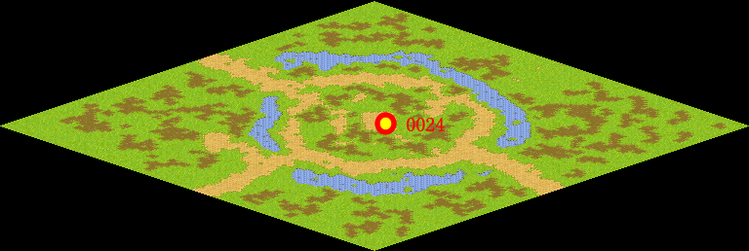
NPC No. | 24
Condition
Dialog | 好香啊，谢谢。
Select | 1：完成，2：取消
Result | 1 :关闭对话框 消除Qlog-0079-001 , 2 : 关闭对话框

NPC No. | 21
Condition
Dialog | 快点给罗莉送去吧。
Select | 1：确定
Result | 1：关闭对话框

ScriptFile | Qlog-0079-002.scr
 | Q0024-0079-002.scr
 | Q0021-0079-002.scr

